免報價修改項目
功能 | 需求內容
1.差勤系統-加班處理 | 1. 開始時間, 結束時間:
 | A. 開始時間, 結束時間預設為”(空白值)”。, 目前為”00:00”(3/2確認OK)
 | B. 結束時間:不可早於開始時間(2/7確認OK)
 | 2. 加班時數計算錯誤: 若同仁同天, 送了兩張加班單。第一張加班單為17:00-19:00; 第二張為19:00-20:00, 則系統皆會呈現前段加班, 無法計算後段加班。(3/2確認OK)
 | 3. 防呆(重複送單): 避免同仁重複送一模一樣加班單。(3/2確認OK)
2.差勤系統-差旅處理 | Q2. 差旅處理
 | 1. 差旅地點:新增”公假”選項(3/2確認OK)
 | 2. 防呆:每一欄位皆必需填入數值。(3/2確認OK))
 | 3. 開始時間及結束時間預設為00:00。請預設為”(空白值)”, 且結束時間不可小於開始時間。(3/9測試已修正)
3.管理系統-專案報表 | Q7.人員派遣管理系統/報表/專案報表
 | 人員派遣管理系統/報表/專案報表
 | 1. 請假明細:工傷假→”公傷假”,請協助修正。(2/7確認OK)
 | 2. 出缺勤情形統計表：無婚假, 請協助新增。(2/7確認OK)
3.管理系統/專案報表/請假明細+出缺勤明細 | 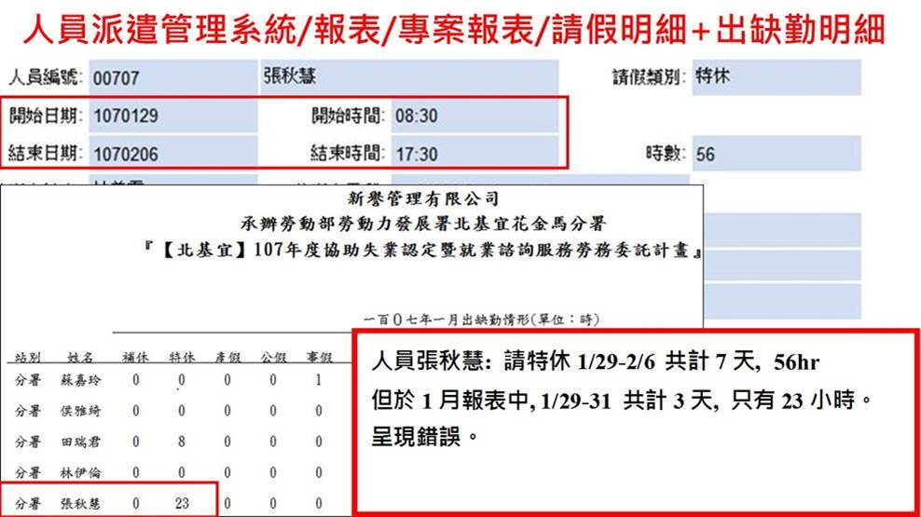
 | 進行班表設定後目前測試OK
4. 差勤系統/報表-請假及差旅時間只要連兩天, 即計算錯誤 | 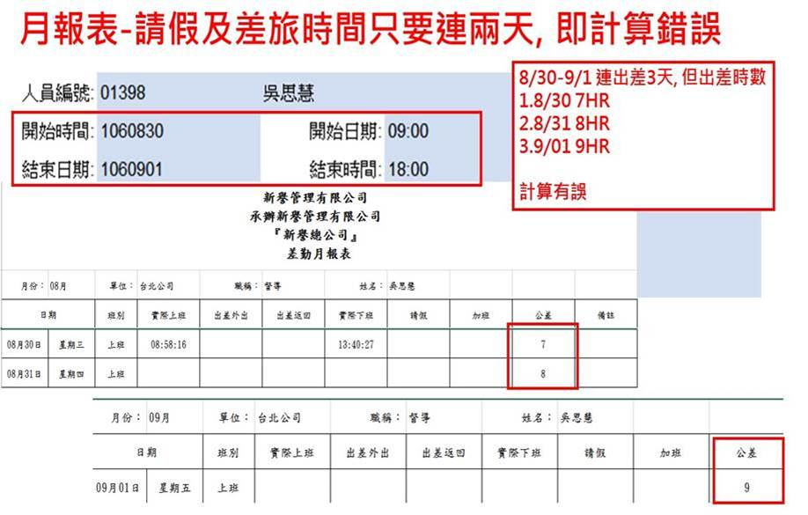

 | 3/5測試，進行班表設定後時數正確
5人員派遣差勤系統/報表/出差申請單&差勤月報表 | 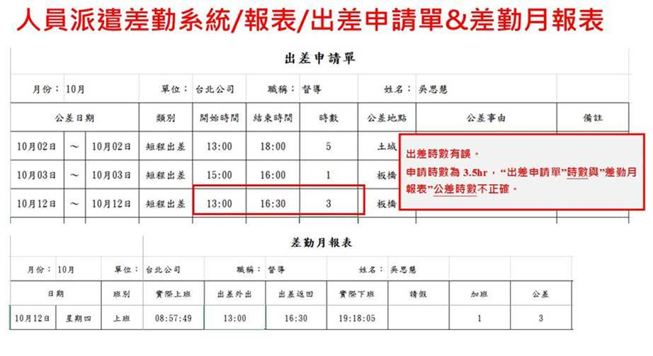
 | (3/9測試已顯示至分鐘)
6.差勤月報表分組順序 | 管理系統中差勤月報表之分組順序需依照數字排序，3/5確認OK
7.公出、公假併入短程出差 | 公出&公假之差旅費併入短程出差費計算，相關報表需顯示金額，3/5確認OK

人員薪資調整處理畫面
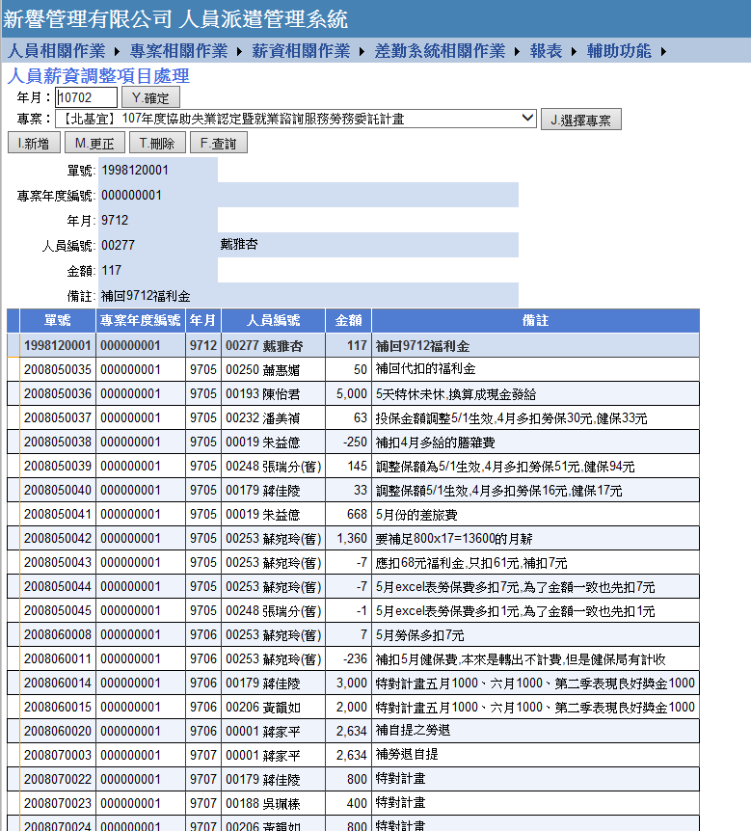
【薪資相關作業-人員薪資調整項目處理】
現況： | 輸入【年月】後，選擇【專案】，點選【調整明細】，點選【每頁100筆】會出現非本專案的資料，如下圖所示
修正： | 請修正畫面為依【輸入年月】顯示調整明細；輸入年度會出現當年度調整明細

人員基本資料畫面
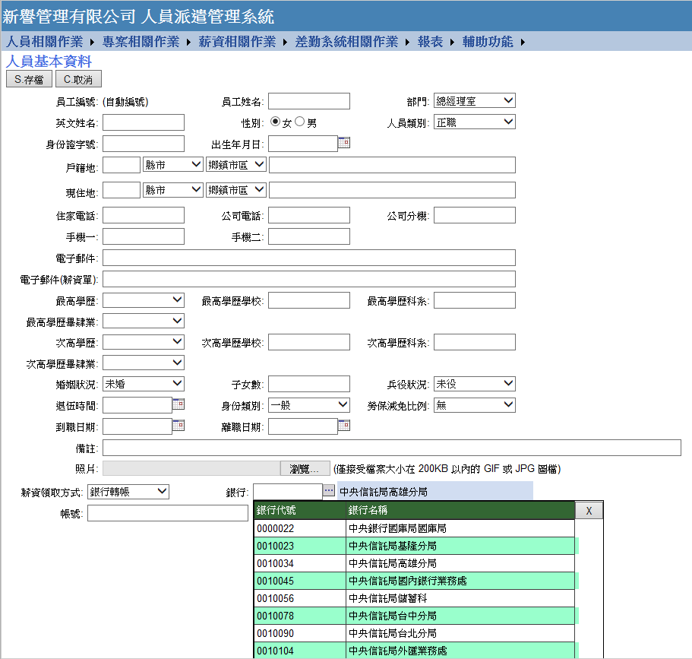
【人員相關作業-人員基本資料】
現況： | 銀行的滾動捲軸消失，無法下拉
修正： | 恢復滾動捲軸，方便下拉選擇銀行

專案報表畫面
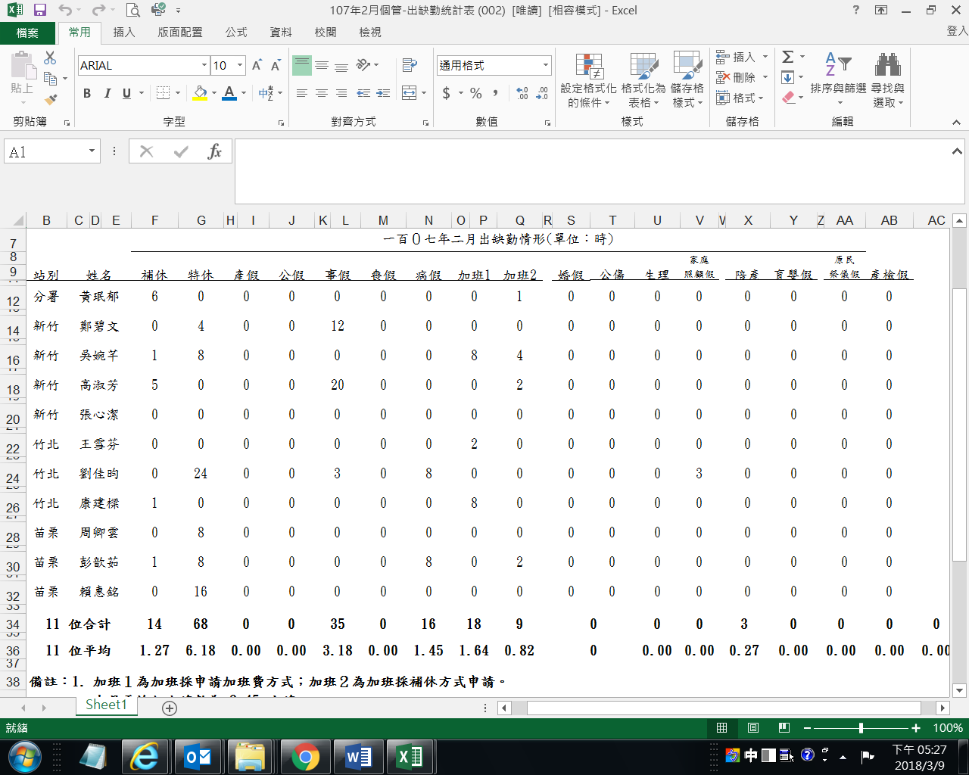
【專案報表】
修改： | 1.相關報表中五股職業訓練場的順序移到分署下方
 | 2.出缺勤情形統計表加總欄位出現位移

